2.3
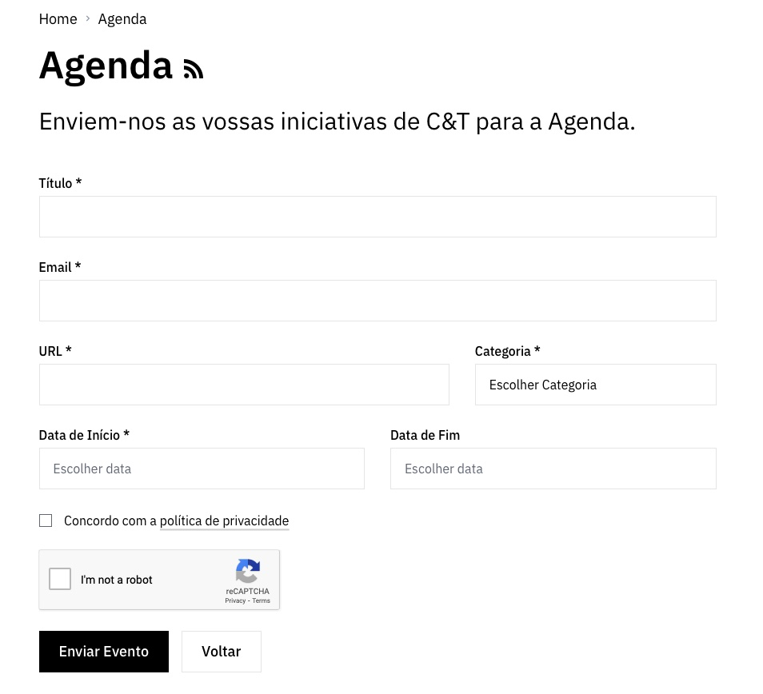
voltar à página inicial |  |  |  | 2 - CAMPOS
 | S | N | NA
 | x |  |  | 2.3 As legendas dos campos são breves e claras
 |  |  |  | As legendas associadas aos campos devem ser claras e o mais breves possível, sem recorrer a grandes explicações. Se essas explicações forem necessárias, devem ser apresentadas num bloco de texto paralelo.

 | Listagem de evidências
 |  |  |  |  | Notas:
 | https://www.fct.pt/media/agenda/ |  |  |  | Não existem legendas de explicação dos campos uma vez que os formulários são bastantes simples. Os textos de placeholder quando existem são objetivos e não demasiado verbosos.

2.4
voltar à página inicial |  |  |  | 2 - CAMPOS
 | S | N | NA
 |  | x |  | 2.4 Campos obrigatórios devem ser claramente indicados como tal
 |  |  |  | A identificação não deve basear-se apenas na cor. A sinalética visual de identificação deve ser notória. Deve ser disponibilizado um equivalente alternativo compatível com as tecnologias de apoio usadas por utilizadores com necessidades especiais.

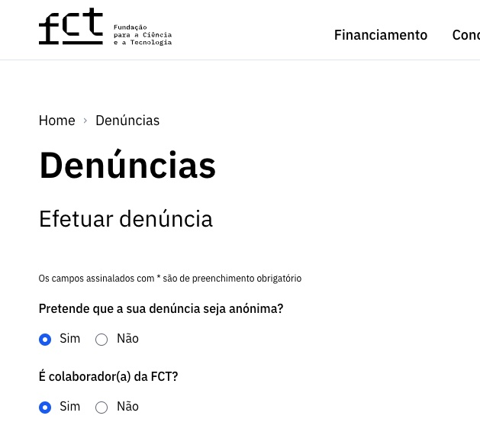
 | Listagem de evidências
 |  |  |  |  | Notas:
 |  |  |  |  | Os campos obrigatórios nos formulários estão assinalados com o já convencionado asterisco e tem uma legenda com a indicação de "Os campos assinalados com * são de preenchimento obrigatório".

3.2
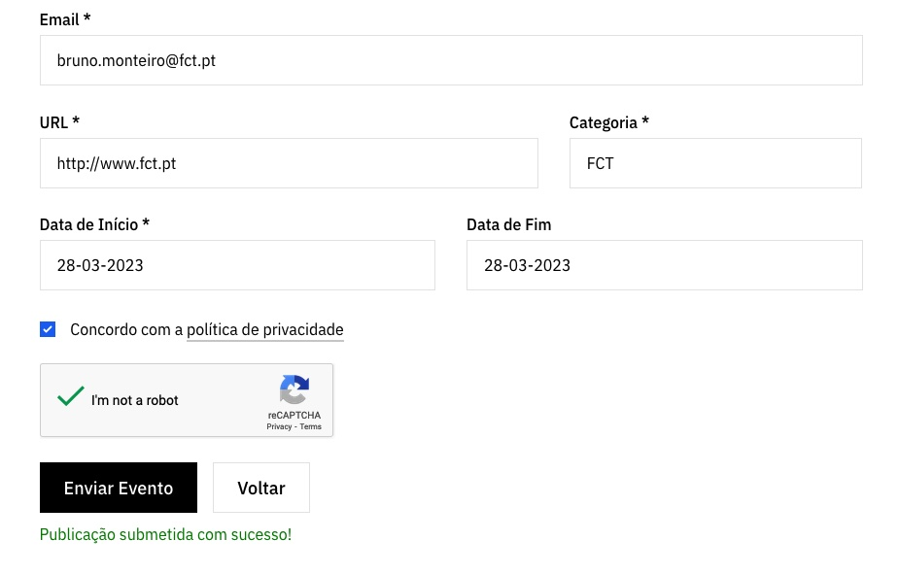
voltar à página inicial |  |  |  | 3 - RESPOSTA
 | S | N | NA
 | x |  |  | 3.2 Deve ser confirmado o sucesso da transação/envio de informação
 |  |  |  | O sucesso de uma transação deve ser claramente comunicado ao utilizador através de uma mensagem de confirmação.

 | Listagem de evidências
 |  |  |  |  | Notas:
 | https://www.fct.pt/media/agenda/ |  |  |  | Os formulários informam o utilizador do sucesso da transacção através de uma mensagem informativa.

4.1
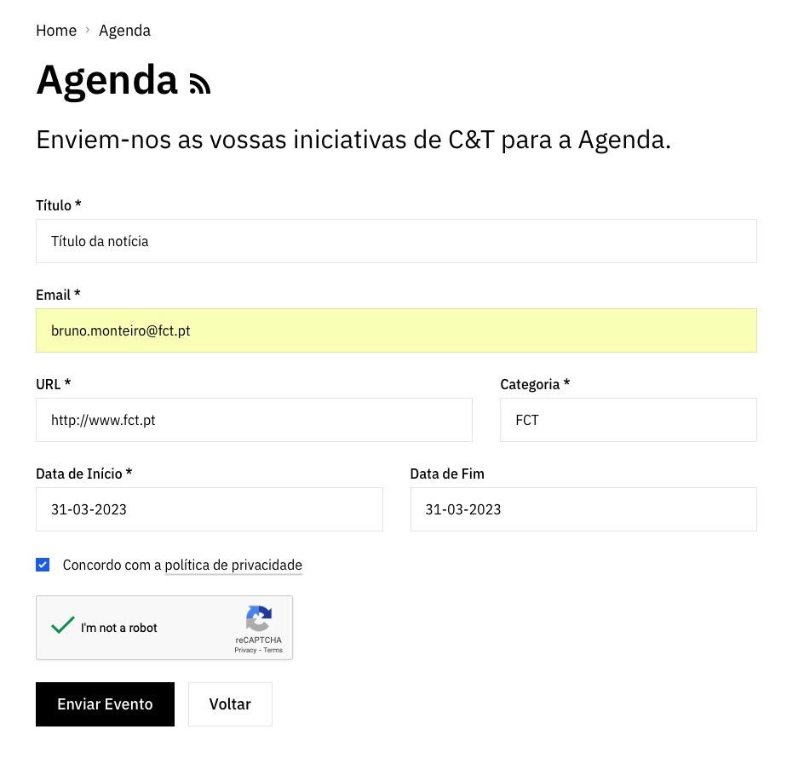
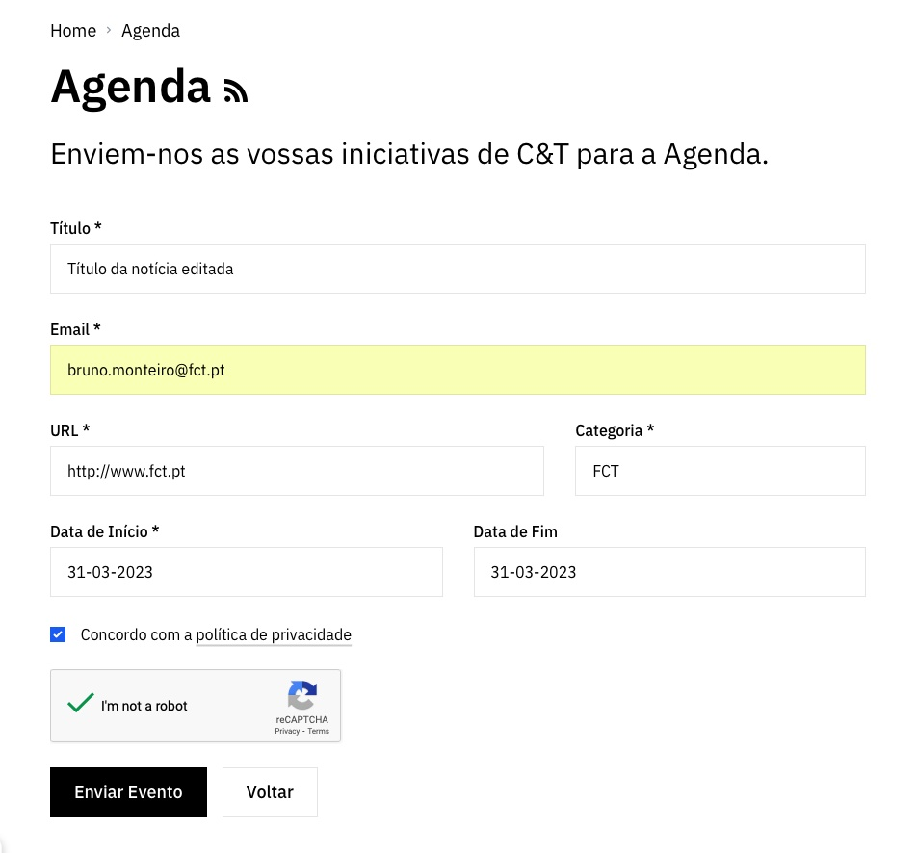
voltar à página inicial |  |  |  | 4 - ERROS
 | S | N | NA
 | x |  |  | 4.1 A informação já introduzida deve poder ser corrigida a qualquer momento
 |  |  |  | Toda a informação já transmitida pelo utilizador numa sessão pode ser corrigida, em qualquer momento, antes da transação ser finalizada.

 | Listagem de evidências
 |  |  |  |  | Notas:
 | https://www.fct.pt/media/agenda/ |  |  |  | Toda a informação colocada nos formulários pode ser alterada antes de ser submetida.

4.3
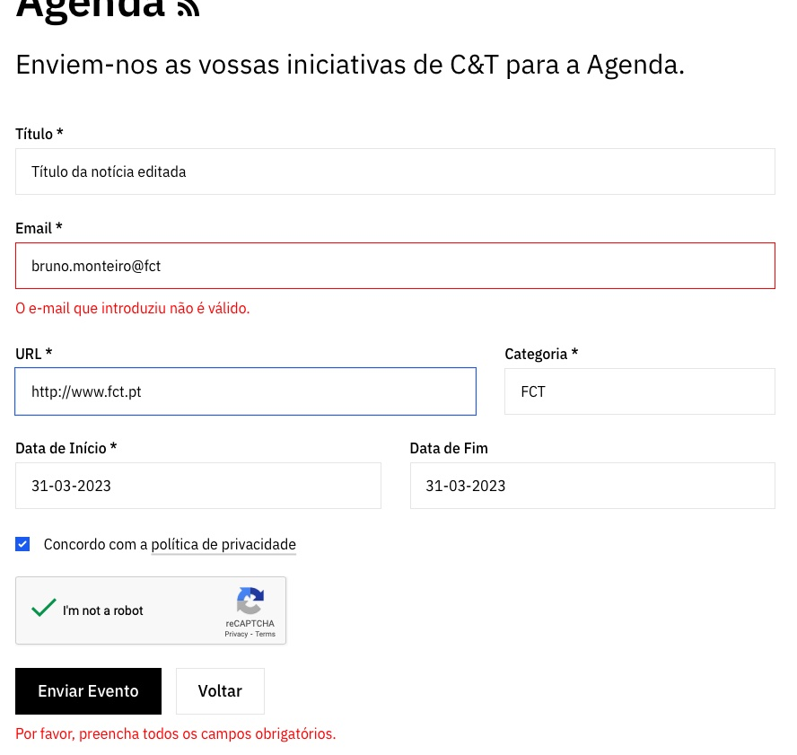
voltar à página inicial |  |  |  | 4 - ERROS
 | S | N | NA
 | x |  |  | 4.3 As mensagens de erro são claramente identificadas junto aos campos de origem
 |  |  |  | As mensagens de erro devem ser apresentadas claramente associadas aos campos a que dizem respeito. Isto não invalida a necessidade de as apresentar numa lista sumário. Esta última técnica é particularmente útil em páginas longas.

 | Listagem de evidências
 |  |  |  |  | Notas:
 | https://www.fct.pt/media/agenda/ |  |  |  | Efectivamente, as mensagens de erros são apresentadas junto ao campo a que dizem respeito. O erro é também assinalado junto ao botão de acção primária do formulário.

